01_暗号化リスト設定
1_暗号化リスト設定

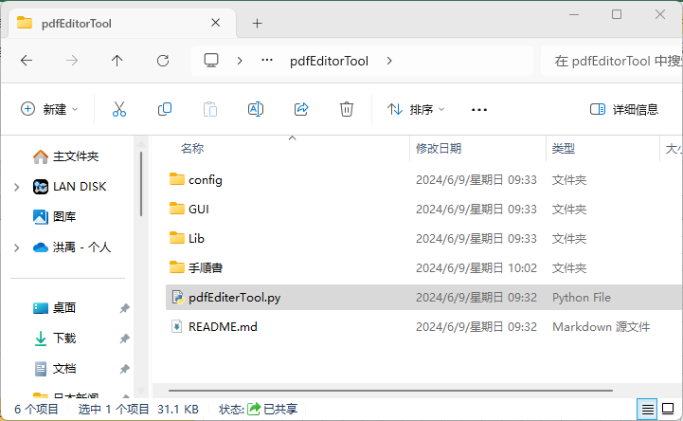

① 【pdfEditerTool.py】をクリックし、
画面設定を開く

② 下記画像をクリックし、暗号化設定リストパネルを開く

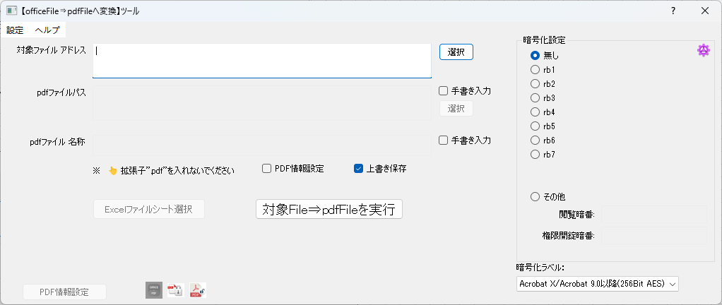

③ Rb1とRb3にパスポート設定を追加
その他rbxを非表示に設定する

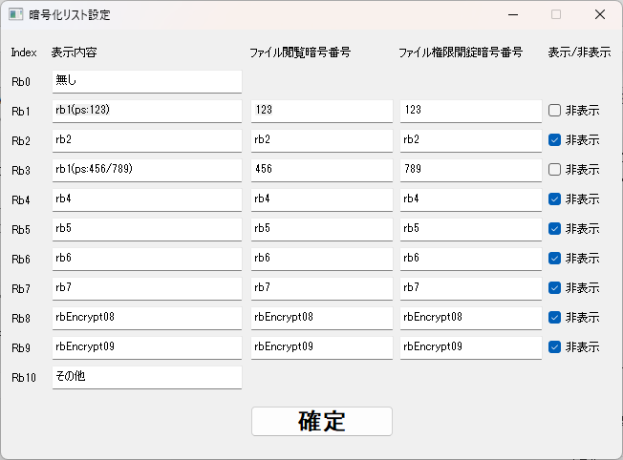

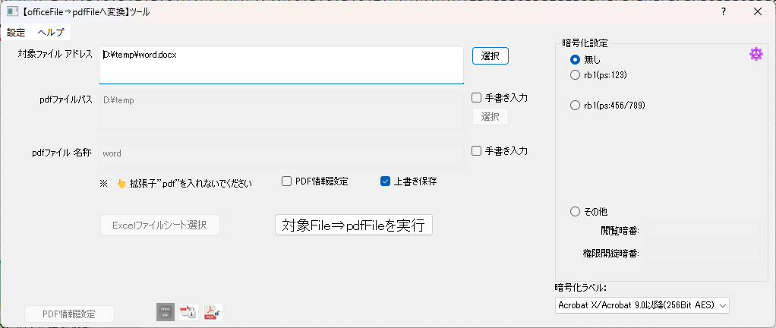

設定後の暗号化設定画面

10_ファイル選択
1_ファイル選択

② 【選択】をクリックし、ファイル選択パネルを開く

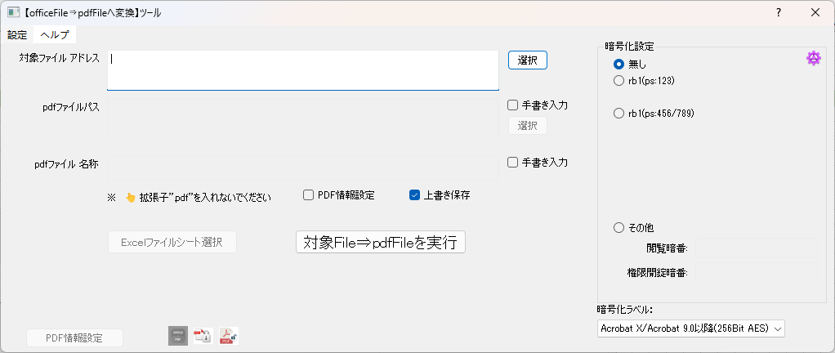

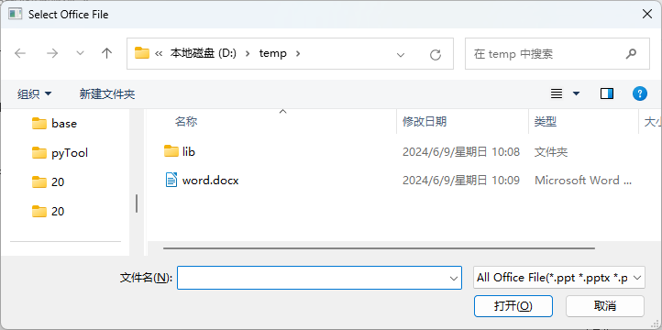

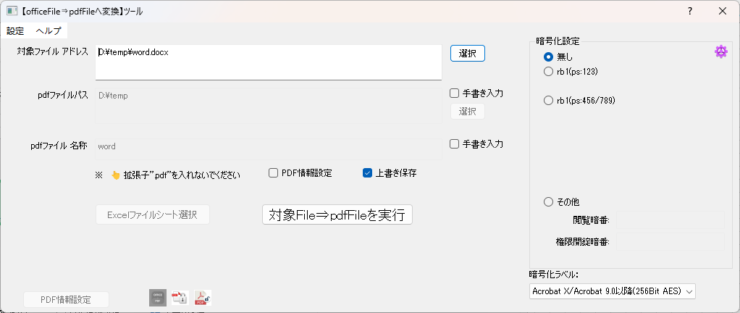

対象ファイル選択済み

02_生成結果出力
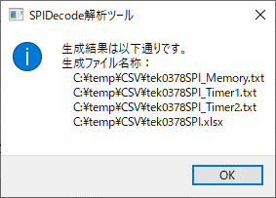
1.実施前提条件

 | 「01_ファイル選択」 | 実施が完了次第、本手順が実施できます

2.バイナリファイル結果出力(メモリエリア指定しない場合)

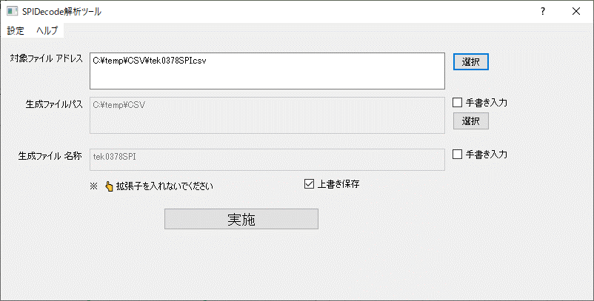

① 【実施】をクリック

生成結果ログ

03_生成結果ログ説明1
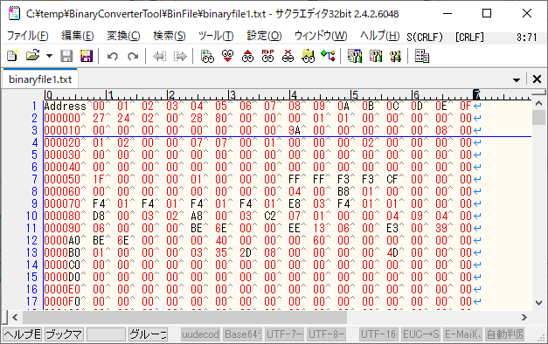
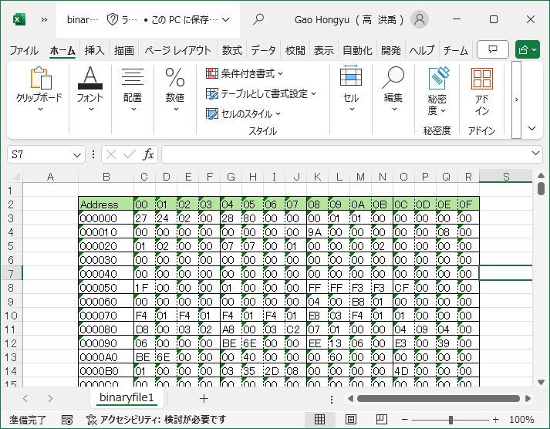
1.実施前提条件

 | 「02_生成結果出力」 | 実施が完了次第、本手順が実施できます

2.生成結果ログ説明1(*_Memory.txt)

対象ファイル内容
出力ファイル内容
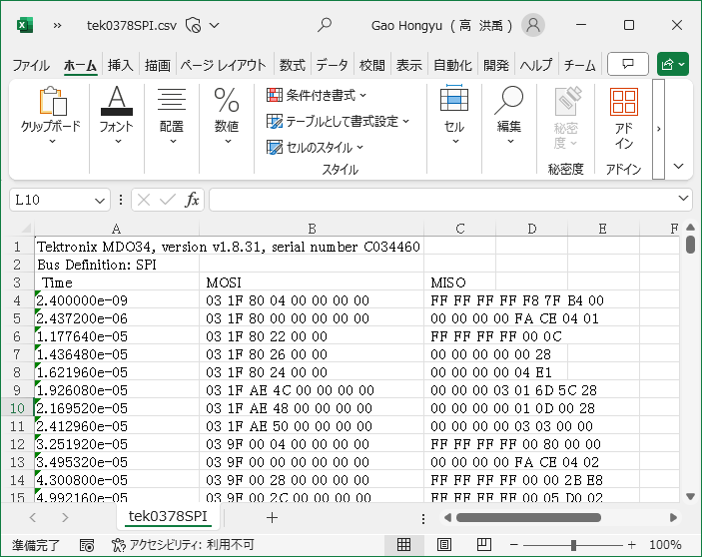
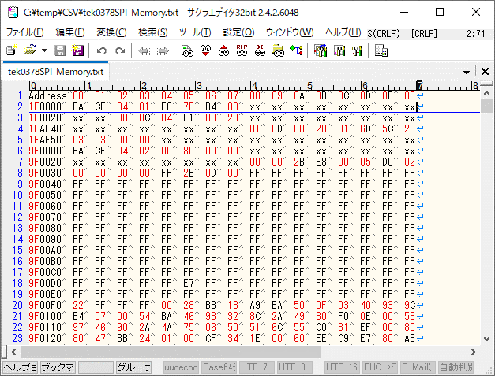

xxとは読取以外のエリアなので、
値未定

開始アドレス
メモリデータ

開始アドレス

メモリデータ

出力Excelファイル内容

04_生成結果ログ説明2
1.実施前提条件

 | 「02_生成結果出力」 | 実施が完了次第、本手順が実施できます

3.生成結果ログ説明2( *_Timer1.txt と *_Timer2.txt)

2.1 *_Timer1.txt

対象ファイル内容
出力ファイル内容

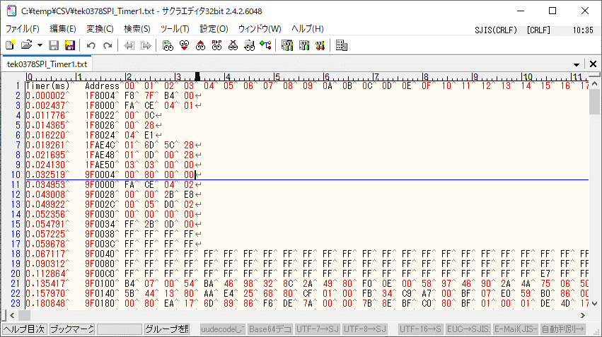

開始アドレス
メモリデータ

タイムスタンプ

2.2 *_Timer2.txt

対象ファイル内容
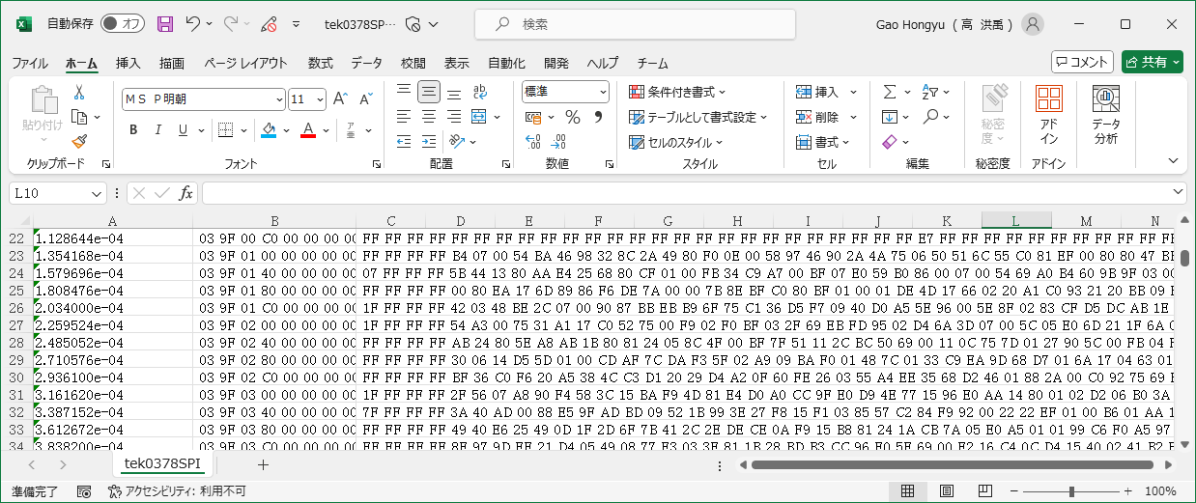

開始アドレス
メモリデータ

タイムスタンプ

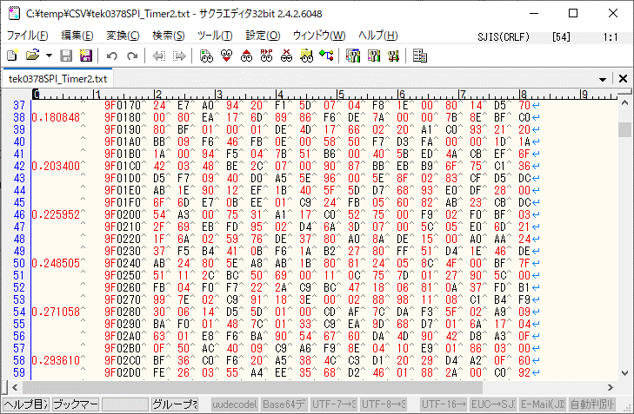
出力ファイル内容

05_生成結果ログ説明3
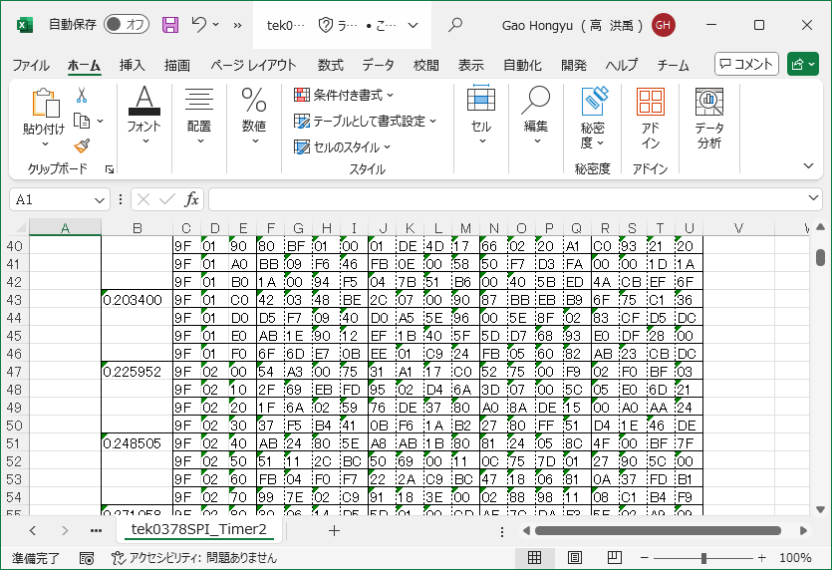
1.実施前提条件

 | 「02_生成結果出力」 | 実施が完了次第、本手順が実施できます

2.生成結果ログ説明3(Excelファイル)

2.1Memoryシート内容

対象ファイル内容
Memoryシート内容

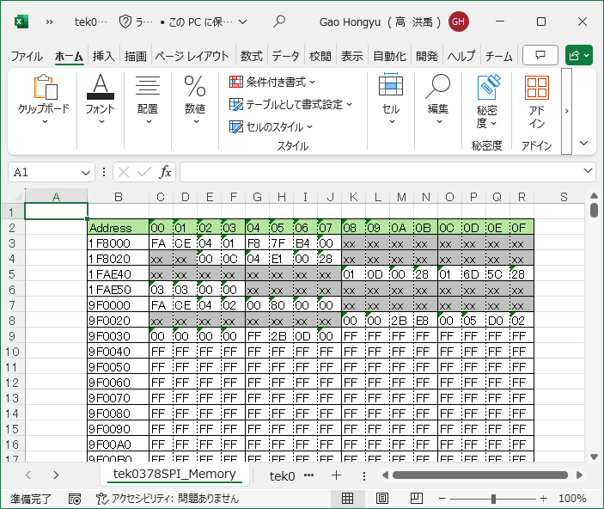

xxとは読取以外のエリアなので、
値未定
開始アドレス

メモリデータ

開始アドレス

メモリデータ

22 Time1シート内容

対象ファイル内容
Timer1シート内容

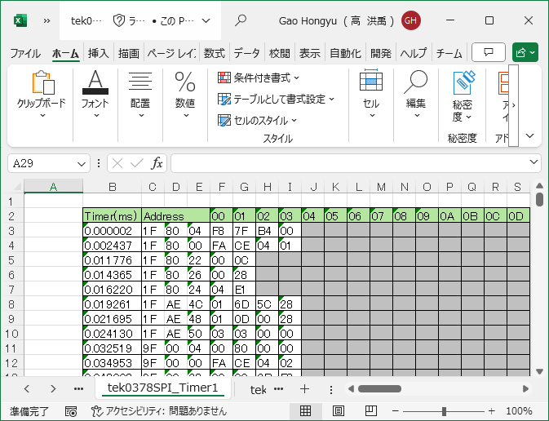

開始アドレス

メモリデータ
タイムスタンプ

2.3 Timer2シート

対象ファイル内容

開始アドレス
メモリデータ

タイムスタンプ

Timer2シート内容

